CollectiveAccess
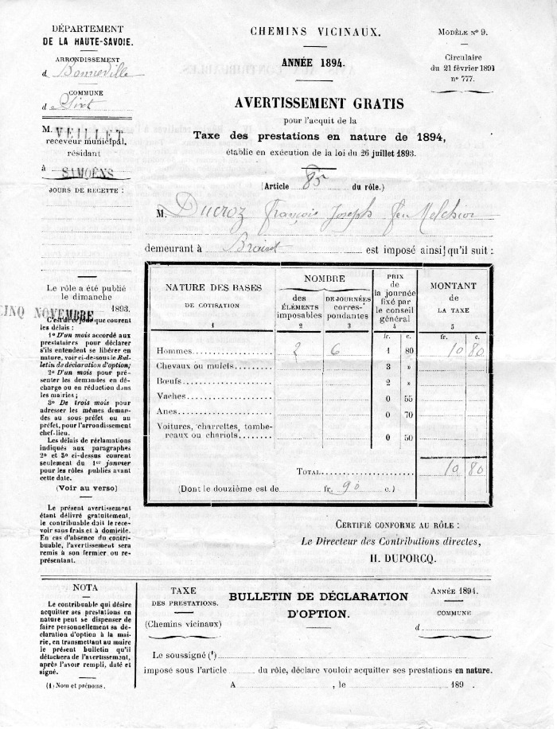
Image | Object | Description | Date
 | Chemins Vicinaux (14-001) | Taxe des prestations en nature pour un chemin vicinal en 1894 pour Ducroz François Joseph feu Melchior habitant au Brairet.

